Ind_1
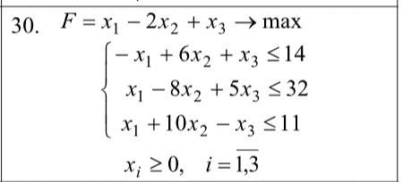
 | Дано
 |  | x1 | x2 | x3 | b
 | 1 | -1 | 6 | 1 | 14
 | 2 | 1 | -8 | 5 | 32
 | 3 | 1 | 10 | -1 | 11
 | F | 1 | -2 | 1

 |  | x1 | x2 | x3 | x4 | x5 | x6 | = | b
 | 1 | -1 | 6 | 1 | 1 | 0 | 0 | = | 14
 | 2 | 1 | -8 | 5 | 0 | 1 | 0 | = | 32
 | 3 | 1 | 10 | -1 | 0 | 0 | 1 | = | 11

Базис | Сб | В | х1 | х2 | х3 | х4 | х5 | x6 |  | Перевірка
 |  |  | 1 | -2 | 1 | 0 | 0 | 0 |  |  | x1 | x2 | x3 | x4 | x5 | x6
x4 | 0 | 14 | -1 | 6 | 1 | 1 | 0 | 0 | -14 | x = | 14.5 | 0 | 3.5 | 25 | 0 | 0
x5 | 0 | 32 | 1 | -8 | 5 | 0 | 1 | 0 | 32 | I | 14 | 14 | TRUE
x6 | 0 | 11 | 1 | 10 | -1 | 0 | 0 | 1 | 11 | II | 32 | 32 | TRUE
індексний рядок |  | 0 | -1 | 2 | -1 | 0 | 0 | 0 |  | III | 11 | 11 | TRUE
План не оптимальний |  |  |  |  |  |  |  |  |  | F = | 18 | 18 | TRUE

Базис | Сб | В | х1 | х2 | х3 | х4 | х5 | x6
 |  |  | 1 | -2 | 1 | 0 | 0 | 0
x4 | 0 | 25 | 0 | 16 | 0 | 1 | 0 | 1 | #DIV/0!
x5 | 0 | 21 | 0 | -18 | 6 | 0 | 1 | -1 | 3.5
x1 | 1 | 11 | 1 | 10 | -1 | 0 | 0 | 1 | -11
індексний рядок |  | 11 | 0 | 12 | -2 | 0 | 0 | 1
План не оптимальний

Базис | Сб | В | х1 | х2 | х3 | х4 | х5 | x6
 |  |  | 1 | -2 | 1 | 0 | 0 | 0
x4 | 0 | 25 | 0 | 16 | 0 | 1 | 0 | 1
x3 | 1 | 3.5 | 0 | -3 | 1 | 0 | 0.16666666667 | -0.16666666667
x1 | 1 | 14.5 | 1 | 7 | 0 | 0 | 0.16666666667 | 0.83333333333
індексний рядок |  | 18 | 0 | 6 | 0 | 0 | 0.33333333333 | 0.66666666667
План оптимальний

Ind_3
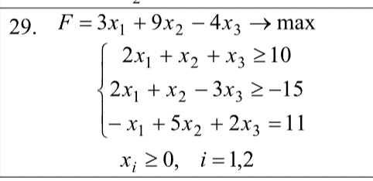
 | Варіант: | 29

 | x1 | x2 | x3
Fmax | 3 | 9 | -4

 | x1 | x2 | x3 |  | b
 | 2 | 1 | 1 | >= | 10
 | 2 | 1 | -3 | >= | -15
 | -1 | 5 | 2 | = | 11

 | x1 | x2 | x3 |  | b
 | 2 | 1 | 1 | >= | 10
 | -2 | -1 | 3 | <= | 15
 | -1 | 5 | 2 | = | 11

 | x1 | x2 | x3 | x4 | x5 | y1 | y2 |  | b
 | 2 | 1 | 1 | -1 |  | 1 |  | = | 10
 | -2 | -1 | 3 |  | 1 |  |  | = | 15
 | -1 | 5 | 2 |  |  |  | 1 | = | 11

 | -M = | -1

 | Базис | Сб | В | х1 | х2 | х3 | х4 | х5 | y1 | y2
 |  |  |  | 3 | 9 | -4 | 0 | 0 | -1 | -1
 | y1 | -1 | 10 | 2 | 1 | 1 | -1 | 0 | 1 | 0 | 10
 | х5 | 0 | 15 | -2 | -1 | 3 | 0 | 1 | 0 | 0 | -15
 | y2 | -1 | 11 | -1 | 5 | 2 | 0 | 0 | 0 | 1 | 2.2
 | індексний рядок |  | 0 | -3 | -9 | 4 | 0 | 0 | 0 | 0
 |  |  | -21 | -1 | -6 | -3 | 1 | 0 | 0 | 1
 |  |  | -21 | -4 | -15 | 1 | 1 | 0 | 0 | 1

 | Базис | Сб | В | х1 | х2 | х3 | х4 | х5 | y1
 |  |  |  | 3 | 9 | -4 | 0 | 0 | -1
 | y1 | -1 | 7.8 | 2.2 | 0 | 0.6 | -1 | 0 | 1 | 3.5454545455
 | х5 | 0 | 17.2 | -2.2 | 0 | 3.4 | 0 | 1 | 0 | -7.8181818182
 | х2 | 9 | 2.2 | -0.2 | 1 | 0.4 | 0 | 0 | 0 | -11
 | індексний рядок |  | 19.8 | -4.8 | 0 | 7.6 | 0 | 0 | 0
 |  |  | -7.8 | -2.2 | 0 | -0.6 | 1 | 0 | 0
 |  |  | 12 | -7 | 0 | 7 | 1 | 0 | 0

 | Базис | Сб | В | х1 | х2 | х3 | х4 | х5
 |  |  |  | 3 | 9 | -4 | 0 | 0
 | х1 | 3 | 3.5454545455 | 1 | 0 | 0.27272727273 | -0.45454545455 | 0
 | х5 | 0 | 25 | 0 | 0 | 4 | -1 | 1
 | х2 | 9 | 2.9090909091 | 0 | 1 | 0.45454545455 | -0.090909090909 | 0
 | індексний рядок |  | 36.818181818 | 0 | 0 | 8.9090909091 | -2.1818181818 | 0

 | Задача не має рішення

 | Пошук рішень:

 | x1 | x2 | x3 | x4 | x5
 | 3.5454545455 | 2.9090909091 | 0 | 0 | 25

 | F = | 36.818181818

 | 10 | = | 10
 | 15 | = | 15
 | 11 | = | 11

